E.Labor
 |  |  |  |  |  |  |  | TABLAS
 |  |  |  |  |  |  |  |  | Clasificación |  |  | Días | Fase de Obra | Area de Trabajo
 |  |  |  |  |  |  |  |  | Clasificación | Categoria | Código | Lunes | UNICA | Estación de Flujo Carito
Estructura de Labor |  |  |  |  |  |  |  |  | OBRERO | UNICA | (0OB001) | Martes | MOVIMIENTO DE TIERRA Y OBRAS CIVILES | Centro Operacional Amana (COT)
 |  |  |  |  |  |  |  |  | AYUDANTE SOLDADOR |  |  | Miércoles |  | Muscar
 |  |  |  |  |  |  |  |  | SOLDADOR | A |  | Jueves |  | VPM
 |  |  |  |  |  |  |  |  | SOLDADOR AYUDANTE |  |  | Viernes |  | Punta de Mata
 |  |  |  |  |  |  |  |  | ALBAÑIL | A | (0AL0A) | Sábado |  | San Jose de Amana
LUGAR | PUNTA DE MATA |  |  |  |  | Fecha | 22-Aug-26 |  |  |  |  | Domingo |  | Musipan
 |  |  |  |  |  |  |  |  |  |  |  |  |  | SBC-30

EMPRESA: | INVERSIONES Y CONSTRUCCIONES BALCES, C.A.
PARA: | RELACIONES LABORALES
ASUNTO: | SOLICITUD DE PERSONAL

PROYECTO: | "SERVICIO DE MANTENIMIENTO DE INSTRUMENTACION, PANELES DE CONTROL, MULTIPLES Y POZOS INYECTORES DE MACOLLAS DE PIGAS I, PERTENECIENTE A LA GERENCIA DE PLANTAS GAS Y AGUA"

FASE DE LA OBRA |  | MOVIMIENTO DE TIERRA Y OBRAS CIVILES

CONTRATO N° | 4600057801 |  |  | AREA DE TRABAJO: |  | SBC-30

A OBJETO DE DAR CUMPLIMIENTO A LA CLÁUSULA 69, ORDINAL 2 DEL C.C.P

Solicitamos para el día |  | Martes |  |  | Fecha | 28-Aug-26
60
20
15
por un período de |  | Días |  | Semanas |  | Meses

el siguiente personal.

CANTIDAD |  | CLASIFICACIÓN SEGÚN ANEXO 1 CCP |  |  | CATEGORIA | CODIGO
4 |  | OBRERO |  |  | UNICA | (0OB001)

4

ESTE PERSONAL REPRESENTA EL 100% DE LA ESTRUCTURA DE LABOR

PRIMER PEDIDO
ESTA CUOTA CORRESPONDE AL 100% SISDEM

ORGANIZACIÓN CUSTODIA PDVSA |  |  | EMPRESA CONTRATISTA |  |  | RR-LL / C.A.I.C
Nombre : |  |  | Nombre: |  |  | Nombre:
Ext.: |  |  | Tlf: |  |  | Ext.:

RE-M
FOTO
 |  |  |  |  |  |  |  |  | REPORTE DE EMPLEO

DATOS DEL TRABAJADOR
Cedula de Identidad |  |  |  |  | Apellidos y Nombres |  |  |  |  |  |  |  |  | Sexo |  |  | Estado Civil |  |  |  |  |  |  | Fecha de Nacimiento
10,378,102 |  |  |  |  | LUIS GERALDO BENAVIDES |  |  |  |  |  |  |  |  |  | Femenino |  |  | Casado |  | Divorciado |  | Viudo |  | Dia | Mes | Año | Fecha Nacimiento
 |  |  |  |  |  |  |  |  |  |  |  |  |  | X | Masculino |  | X | Soltero |  | Concubino |  |  |  | 10 | 12 | 1969 | 10 | 12 | 1969
Direccion |  |  |  |  |  |  |  |  |  |  |  |  |  |  |  |  | Nacionalidad |  |  |  |  |  | Origen
URB. PUERTAS DEL SUR MC-8 CASA NRO. 15 |  |  |  |  |  |  |  |  |  |  |  |  |  |  |  |  | VENEZOLANO |  |  |  |  |  | LA GUAIRA EDO. VARGAS |  |  |  | Fecha de Ingreso
 |  |  |  |  |  |  |  |  |  |  |  |  |  |  |  |  |  |  |  |  |  |  |  |  |  |  | 1 | 9 | 2013

Numero telefonico |  |  |  |  | Licencia de Conducir |  |  |  |  |  |  | Nº de cuenta-banco |  |  |  |  |  |  |  |  |  |  |  |  |  |  | Fecha de Retiro
0424-9584144 y |  |  |  |  | SI | 3 |  | 4 |  | 5 |  | 0 |  |  |  |  |  |  |  |  |  |  |  |  |  |  | 0 | 1 | 1900
 |  |  |  |  | NO
DATOS DE LA CONTRATACION |  |  |  |  |  |  |  |  |  |  |  |  |  |  |  |  |  |  |  |  |  |  |  |  |  |  | Fecha de Ex. Medico
Cupo de Empleo |  |  |  |  | Codigo Empresa Contratista |  |  |  |  | Numero del Contrato |  |  |  |  |  |  |  |  |  | Fecha de Empleo |  |  |  | Fecha de Retiro |  |  | 0 | 1 | 1900
 | Sindicato |  |  |  |  |  |  |  |  |  |  |  |  |  |  |  |  |  |  | Dia | Mes | Año |  | Dia | Mes | Año
 | Sisdem |  |  |  |  |  |  |  |  |  |  |  | 4600057801 |  |  |  |  |  |  | 1 | 9 | 2013
X | Empresa
Descripcion de la Obra |  |  |  |  |  |  |  |  |  | Unidad Contratante |  |  |  |  |  |  |  |  |  | Lugar / Localidad de Contratación
"SERVICIO DE MANTENIMIENTO DE INSTRUMENTACION, PANELES DE CONTROL, MULTIPLES Y POZOS INYECTORES DE MACOLLAS DE PIGAS I, PERTENECIENTE A LA GERENCIA DE PLANTAS GAS Y AGUA" |  |  |  |  |  |  |  |  |  | PLANTA DE GAS Y AGUA |  |  |  |  |  |  |  |  |  | PUNTA DE MATA

Condición de Empleo |  |  |  |  |  | Tipo de Nomina |  |  |  |  | Clasificación |  |  |  |  |  |  |  |  |  | Sueldo Basico
 | X-Temporal |  |  |  | Permanente |  | Mayor |  | X-Diaria |  | GERENTE ADMINISTRATIVO |  |  |  |  |  |  |  |  |  | 0.00
 | Administrativo |  |  |  |  |  | Menor
DATOS EDUCATIVOS Y MEDICOS
Sabe Nadar |  |  |  | Nivel Educativo |  |  |  |  |  |  |  | Certificado |  |  |  | Fecha Ultimo Examen Medico |  |  |  | Lugar de Asistencia Medica
X-Si |  | No |  | 0 |  |  |  |  |  |  |  |  | CIED |  | INCE | Dia |  | Mes | Año | CLINICA VIRGEN DEL VALLE, C.A.
 |  |  |  |  |  |  |  |  |  |  |  |  | Ninguno |  | otros
DATOS DE LOS DEPENDIENTES
C.I. |  |  | Apellidos y Nombres |  |  |  |  |  |  | Sexo |  | Fecha Nacimiento |  |  |  | Comisariato |  |  | Trabaja (Si / No) |  |  | Nombre de la Empresa
 |  |  |  |  |  |  |  |  |  |  |  |  |  |  |  | AUTORIZADO

Datos Persona a quien Notificar en caso de Emergencia
Nombre y Apellido |  |  |  |  |  |  |  | Parentesco |  |  |  |  |  |  |  | Telefono |  |  |  | Direccion
0 |  |  |  |  |  |  |  | 0 |  |  |  |  |  |  |  | 0 |  |  |  | 0

Nombre de la Empresa Contratista |  |  |  |  |  |  |  | Firma Empresa Contratista |  |  |  |  |  |  |  | Lugar y Fecha |  |  |  | Trabajador
INVERSIONES Y CONSTRUCCIONES BALCES, C.A.

Nº de R:I:F: |  | J-30947393-0 |  |  |  |  |  |  |  |  |  |  |  |  |  |  |  |  |  | Firma
Declaro que la Información y los Datos suministrados son Verdaderos y Exactos
 |  |  |  |  |  |  |  |  |  |  |  |  |  |  |  |  |  | Nro de Bota:: |  |  |  |  |  | 0
Anexos |  |  | Planilla S.S.O. |  |  | Fotocopia C.I. Del Trabajador |  |  |  |  |  |  |  |  |  |  |  | Nro. De Braga: |  |  |  |  |  | 0

GCJ-004 (REV.01) FECHA: 15/07/07

C. PDVSA
PREVENCIÓN Y CONTROL DE PÉRDIDAS
OFICINA DE IDENTIFICACIÓN
SISTEMA DE AUTOMATIZACIÓN DE SOLICITUD DE PASES PROVISIONALES
FORMATO SSP

NOMBRE DE LA CONTRATISTA: |  |  |  |  |  |  |  |  |  | INVERSIONES Y CONSTRUCCIONES BALCES, C.A.

Nº DE CONTRATO: |  |  |  |  |  | 4600057801

CEDULA DE IDENTIDAD: |  |  |  |  |  |  |  |  | V. | 10,378,102
 |  |  |  |  |  |  |  |  | E.

APELLIDO, NOMBRE: |  |  |  |  |  |  | LUIS GERALDO BENAVIDES

OCUPACIÓN: |  |  |  |  | GERENTE ADMINISTRATIVO

LUGAR DE NACIMIENTO: |  |  |  |  |  |  |  |  | PUNTA DE MATA

FECHA DE NACIMIENTO: |  |  |  |  |  |  |  |  | 1969 / 12 / 10
 |  |  |  |  |  |  |  |  |  | AÑO |  | MES |  | DIAS

ESTADO CIVIL: |  |  |  |  |  | SOLTERO

NOMBRE DEL PADRE: |  |  |  |  |  |  |  |  | MANLIO BENAVIDES

NOMBRE DE LA MADRE: |  |  |  |  |  |  |  |  | LOURDES VELEZ DE BENAVIDES

DIRECCION: |  |  |  |  | URB. PUERTAS DEL SUR MC-8 CASA NRO. 15

TELEFONO: |  |  |  |  | 0424-9584144

Foto de la Cedula

Foto1
Foto2

SOLICITUD DE ELABORACION TARJETA DE IDENTIFICACION
AL TRABAJADOR CONTRATISTA Y TERCERO RELACIONADO
LUGAR: |  |  |  |  |  |  |  |  |  |  |  |  |  |  | FECHA: |  |  |  |  | 2026-08-22
PUNTA DE MATA
PARA PROTECCION INDUSTRIAL |  |  |  |  |  |  |  |  |  |  |  |  |  |  | DE GERENCIA: |  |  |  |  |  |  | PLANTA DE GAS Y AGUA

 |  | MONAGAS |  |  |  |  |  |  | OTROS |  |  |  |  |  | DEPARTAMENTO/SECCION

AGRADECEMOS A UD(S) EXPEDIR:
TARJETA DE IDENTIFICACION PASE DE VEHICULO TARJETA DE ACCESO

EMPRESA: |  |  |  |  |  |  |  |  |  |  |  |  |  |  |  | RIF: |  |  |  |  |  |  |  |  | Nro. CONTRATO
 |  | INVERSIONES Y CONSTRUCCIONES BALCES, C.A. |  |  |  |  |  |  |  |  |  |  |  |  |  |  | J-30947393-0 |  |  |  |  |  |  |  | 4600057801
NOMBRES Y APELLIDOS:
 |  |  |  | LUIS GERALDO BENAVIDES
 |  |  |  |  |  |  |  |  |  | SI ES EXTRANJERO |  |  |  |  |  |  |  |  |  |  | VISA TRANSEUNTE / PERMISO LABORAL
C.I. V |  |  |  |  |  | E |  |  |  | No. DE PASAPORTE
 |  |  |  | 10,378,102
DIVISION / EMPRESA FILIAL: |  |  |  |  |  |  |  |  |  | GERENCIA: |  |  |  |  |  |  |  |  |  |  | DEPARTAMENTO ./ UNIDAD:
 | PDVSA / PETROLEOS |  |  |  |  |  |  |  |  | PLANTA DE GAS Y AGUA
LABOR QUE REALIZA: |  |  |  |  |  |  |  |  |  | VIGENCIA: |  |  |  |  |  |  |  |  |  |  |  |  | SUPERVISOR INMEDIATO EN PDVSA
 | GERENTE ADMINISTRATIVO |  |  |  |  |  |  |  |  | DESDE: |  |  | 2026-08-22 |  |  | HASTA: |  |  | 2016-04-24 |  |  |  |  | CARLOS DOMINGUEZ
 |  |  |  |  |  |  |  |  |  |  |  |  |  |  |  |  |  |  |  |  |  |  |  | Ext.:

MOTIVO DE CARNETIZACION:
 |  |  |  |  |  |  |  | INGRESO |  |  |  |  |  |  |  |  |  | DETERIORO
 |  |  |  |  |  |  |  | EXTRAVIO |  |  |  |  |  |  |  |  |  | PRORROGA DEL CONTRATO

ACCESO A: |  |  |  |  |  |  |  |  |  |  |  |  |  |  |  |  |  |  |  |  |  |  |  | HORARIO ESPECIAL |  |  |  |  |  |  | 7 | A.M.
 |  |  | PLANTAS Y ESTACIONES PUNTA DE MATA |  |  |  |  |  |  |  | PASE TEMPORAL |  |  |  |  |  |  |  |  |  |  |  |  |  |  |  |  |  |  |  | 4:30 | P. M.
AREA: |  |  |  |  |  |  |  |  |  |  | DIAS LABORABLES |  |  |  |  |  |  |  |  |  |  | HORAS DIURNAS
 |  |  |  |  |  |  |  |  |  |  | FIN DE SEMANA |  |  |  |  |  |  |  |  |  |  | HORAS NOCTURNAS

EMPRESA CONTRATISTA O DE SERVICIO
DIRECCION: |  |  |  | AV. LUIS DEL VALLE GARCIA C.C. "LA MANTUANA" 2D0. PISO OFIC. 03 MATURIN EDO. MONAGAS.
TLFS.: |  | 0291-6427878 |  |  |  |  |  |  |  |  |  |  |  |  |  |  |  |  |  |  |  |  |  |  | FAX: |  | 0291-6427878
DEPARTAMENTO O CONTACTO EN LA EMPRESA:
 |  |  |  |  |  | COORDINADOR LABORAL: JHONNY VILLARROEL |  |  |  |  |  |  |  |  |  |  |  |  |  |  |  |  |  |  | Teléfono: | 0414-0349400
DATOS DEL TRABAJADOR |  |  |  |  |  |  |  |  |  |  |  |  |  |  |  |  |  |  |  |  |  |  |  | FECHA INGRESO A LA COMPAÑÍA:
 | DIRECCION DE RESIDENCIA: |  |  |  |  |  |  | URB. PUERTAS DEL SUR MC-8 CASA NRO. 15 |  |  |  |  |  |  |  |  |  |  |  |  |  |  |  |  |  | D: | 1 | M: | 9 | A: | 2013

APROBADOR PDVSA:
 |  |  |  |  |  |  |  | NOMBRE:
 |  |  |  |  |  |  |  | CARGO: |  |  |  |  |  |  |  |  |  |  |  |  |  | EXT.:
 |  |  |  |  |  |  |  | FIRMA:
DEL BUEN LLENADO DEL FORMULARIO DEPENDE LA PRONTITUD DE ESTE TRAMITE
ACUSE DE RECIBO
YO, LUIS GERALDO BENAVIDES, DECLARO HABER RECIBIDO LA TARJETA DE IDENTIFICACION ARRIBA INDICADA Y ACEPTO LA DEDUCCION DE SU COSTO EN CASO DE EXTRAVIO O DETERIORO DE LA MISMA, SEGUN TARIFA VIGENTE. ASI MISMO, QUEDA ENTENDIDO QUE A MI SEPARACION DE LA EMPRESA, LA DEVOLVERE A LA GERENCIA DE PROTECCION INDUSTRIAL.

 |  |  |  |  |  |  |  |  |  |  |  |  |  |  |  |  |  |  |  |  | FIRMA DEL BENEFICIARIO
SOLO PARA USO DE PROTECCION INDUSTRIAL
OFICINA DE IDENTIFICACION:
NOMBRE: |  |  |  |  |  |  |  |  |  |  |  |  |  |  |  |  |  |  | D |  | M |  | A
FIRMA:
PCP-01021

Postulación

 |  |  |  |  |  |  | 2026-08-23

 |  |  |  | PUNTA DE MATA, 23 de Agosto del 2026

 | Sres. PDVSA, S.A
 | GERENCIA DE INFRAESTRUCTURA Y PROCESOS DE SUPERFICIE

 | Atención: CARLOS DOMINGUEZ
 | Supervisor del Proyecto

 |  |  |  |  | Nro. Control: | FRIO-CFT-0003

 | Mediante la presente reciba un cordial saludos, y sirva la misma para postular al siguiente personal en la OBRA : "SERVICIO DE MANTENIMIENTO DE INSTRUMENTACION, PANELES DE CONTROL, MULTIPLES Y POZOS INYECTORES DE MACOLLAS DE PIGAS I, PERTENECIENTE A LA GERENCIA DE PLANTAS GAS Y AGUA"

 | NOMBRE Y APELLIDO |  |  | C.I. | Cargo
 | ORLANDO JOSE FUENTES CUBERO |  |  | #N/A | #N/A

 | Sin más a que hacer referencia y esperando una pronta aceptación se despide,

 |  |  | Atentamente;

 | ____________________________________
 |  | SAMIR BALADI
 |  | GERENTE DE PROYECTO

Calle Azcue, C.C. Victoria, PB - Loc. 8, Telf.: 0291-6413332 - Fax: 0291-6410663, Maturín – Edo. Monagas

C-S-Carnet
Inversiones y Construcciones BALCES, C.A.
RIF: J-30947393-0 / NIT: 0256400634
I
C
B
c.a.

 |  |  | #N/A

 | PREVENCIÓN Y CONTROL DE PÉRDIDAS DE PDVSA
 | OFICINA DE IDENTIFICACION

 | La presente tiene la finalidad de suministrarle la documentación requerida del personal que labora en la empresa INVERSIONES Y CONSTRUCCIONES BALCES, C.A. para la OBRA: "SERVICIO DE MANTENIMIENTO DE INSTRUMENTACION, PANELES DE CONTROL, MULTIPLES Y POZOS INYECTORES DE MACOLLAS DE PIGAS I, PERTENECIENTE A LA GERENCIA DE PLANTAS GAS Y AGUA", Contrato Nro. 4600057801, Con el objetivo de solicitarles los Carnets Contratista.

 | LISTADO DE PERSONAL ADMINISTRATIVO
 | NOMBRE Y APELLIDO | C.I. | Cargo
1 | LUIS GERALDO BENAVIDES | 10,378,102 | GERENTE ADMINISTRATIVO
2 | RAMON BALADI CESIN | 10,834,327 | GERENTE GENERAL
3 | OLGA ZAQUIE BALADI CESIN | 12,966,783 | GERENTE ADMINISTRATIVO
4 | SAMIR BALADI CESIN | 11,448,017 | GERENTE DE PROYECTO
5 | NAIROBIS FLORES | 14,012,933 | COORDINADORA SIHOA
6 | ELIANNYS MAITA | 13,589,080 | ASIST. ADMINISTRATIVO
7
8
9
10
11

 | Sin mas por el momento y agradeciendo toda su gestión, se despide

 | ____________________________________
 | JHONNY VILLARROEL
 | COORDINADOR LABORAL

Carnet Empresa
ASOCIACIÓN COOPERATIVA " EL PALMAR 844 R.L."
ESTE CARNET ES PROPIEDAD DE LA EMPRESA ES PERSONAL E INTRANSFERIBLE.
ASOCIADO AL CONTRATO NR°:
DEBERÁ SER DEVUELTO A NUESTRA SOLICITUD Y/O AL TERMINO DE SU CONTRATO O RELACIÓN LABORAL CON LA EMPRESA.
EN CASO DE PERDIDA O EMERGENCIA AGRADECEMOS COMUNICARSE CON LOS SIGUIENTES TELÉFONOS:
PARAMEDICO
40 |  | VENCE : | 2015-12-31
 |  | 1 | LUIS GERALDO BENAVIDES | 10,378,102 | GERENTE ADMINISTRATIVO
 |  | 2 | BEATRIZ FLORES | 10,834,327 | GERENTE GENERAL
 |  | 3 | MARYELIS SIFONTES | 12,966,783 | GERENTE ADMINISTRATIVO
INSPECTOR DE CALIDAD
 | DIAZ YUNIOR | 4 | REMIGIO LAREZ | 11,448,017 | GERENTE DE PROYECTO
 | 0 | 5 | SILVA ROXI ANNELYS | 14,012,933 | COORDINADORA SIHOA
 |  | 6 | PEDRO NAVA | 13,589,080 | ASIST. ADMINISTRATIVO
 | 0 | 7 | ANGEL SOTO | 17,486,700 | MTTO. DE OFICINA
VENCE: 30-12-2015
SELLO EMPRESA
COORDINADOR DE CALIDAD
 |  | 8 | JENNY URBINA | 9,894,120 | RELACIONES LABORALES
 |  | 9 | CARLOS UGUETO | 18,084,396 | PLANIFICADOR
COORDINADOR SHIO
 |  | 10 | ERIMAR MONSALVE | 19,381,830 | COORDINADORA DE RELACIONES LABORALES
 |  | 11 | SAMIR BALADI | 24,126,974 | TEC. INTRUMENTACION
 |  |  | EDUARDO INOCENCIO MENDOZA MOSCU | 16,517,503 | TEC. INSTRUMENTISTA
ASOCIACIÓN COOPERATIVA " EL PALMAR 844 R.L."
ASOCIACIÓN COOPERATIVA " EL PALMAR 844 R.L."
ESTE CARNET ES PROPIEDAD DE LA EMPRESA ES PERSONAL E INTRANSFERIBLE.
ASOCIADO AL CONTRATO NR°:
DEBERÁ SER DEVUELTO A NUESTRA SOLICITUD Y/O AL TERMINO DE SU CONTRATO O RELACIÓN LABORAL CON LA EMPRESA.
EN CASO DE PERDIDA O EMERGENCIA AGRADECEMOS COMUNICARSE CON LOS SIGUIENTES TELÉFONOS:
ESTE CARNET ES PROPIEDAD DE LA EMPRESA ES PERSONAL E INTRANSFERIBLE.
ASOCIADO AL CONTRATO NR°:
DEBERÁ SER DEVUELTO A NUESTRA SOLICITUD Y/O AL TERMINO DE SU CONTRATO O RELACIÓN LABORAL CON LA EMPRESA.
EN CASO DE PERDIDA O EMERGENCIA AGRADECEMOS COMUNICARSE CON LOS SIGUIENTES TELÉFONOS:
ASISTENTE ADMINISTRATIVO
41 |  | 18 | JOSE TAMARA | 17,041,026 | TEC. INSTRUMENTISTA
 |  | 19 | ADELSO DE JESUS VILLALOBOS BRAVO | 0 | 0
 |  | 20 | PEDRO PABLO CAMPOS LISBOA | 0 | 0
SUPERVISOR DE SERVICIOS GENERALES
 |  | 21 | SEHAIR SHUMER BELLO CANELON | 0 | 0
 | RONDON OSWALDO | 22 | JESUS DOMINGO JIRALDES | 0 | 0
 | 0 | 23 | ANGEL ENRIQUE BETANCOURT CASTRO | 0 | 0
APOYO LOGISTICO
 |  | 24 | OSWALDO JOSE CAMPOS | 0 | 0
 | 0 | 25 | DANNY FRANCISCO LOPEZ PEREZ | 0 | 0
 |  | 26 | CARLOS ASTUDILLO | 0 | 0
VENCE: 30-12-2015
SELLO EMPRESA
SELLO EMPRESA
 |  | 27 | EUGENIO VILLARROEL | 0 | 0
 |  | 28 | CRUZ JOSE GONZÁLEZ | 0 | 0
 |  | 29 | MAURO JOSE BRITO | 0 | 0
 |  | 30 | CARLOS ALFREDOS GOMEZ | 0 | 0
 |  | 31 | YANNOVAL CORDERO | 0 | 0
ASOCIACIÓN COOPERATIVA " EL PALMAR 844 R.L."
ASOCIACIÓN COOPERATIVA " EL PALMAR 844 R.L."
ESTE CARNET ES PROPIEDAD DE LA EMPRESA ES PERSONAL E INTRANSFERIBLE.
ASOCIADO AL CONTRATO NR°:
DEBERÁ SER DEVUELTO A NUESTRA SOLICITUD Y/O AL TERMINO DE SU CONTRATO O RELACIÓN LABORAL CON LA EMPRESA.
EN CASO DE PERDIDA O EMERGENCIA AGRADECEMOS COMUNICARSE CON LOS SIGUIENTES TELÉFONOS:
ESTE CARNET ES PROPIEDAD DE LA EMPRESA ES PERSONAL E INTRANSFERIBLE.
ASOCIADO AL CONTRATO NR°:
DEBERÁ SER DEVUELTO A NUESTRA SOLICITUD Y/O AL TERMINO DE SU CONTRATO O RELACIÓN LABORAL CON LA EMPRESA.
EN CASO DE PERDIDA O EMERGENCIA AGRADECEMOS COMUNICARSE CON LOS SIGUIENTES TELÉFONOS:
42 |  | 32 | SALAZAR DOMINGO | 0 | 0
 |  | 33 | CRUZ JOSE GONZÁLEZ | 0 | 0
 |  | 34 | MAURO JOSE BRITO | 0 | 0
 |  | 35 | CARLOS ALFREDOS GOMEZ | 0 | 0
 | 0 | 36 | ROGER ALBERTO LUGO | 0 | 0
 | 0 | 37 | 0 | 0 | 0
 |  | 38 | BRITO JOSE GABRIEL | 0 | 0
 | 0 | 39 | CARVAJAL MANUEL FELIPE | 0 | 0
 |  | 40 | DIAZ YUNIOR | 0 | 0
VENCE: 30-12-2015
SELLO EMPRESA
SELLO EMPRESA
 |  | 41 | RONDON OSWALDO | 0 | 0
 |  | 42 | 0 | 0 | 0
 |  | 43 | 0 | 0 | 0
 |  |  | 0 | 0 | 0
 |  |  | 0 | 0 | 0
 |  |  | 0 | 0 | 0
 |  |  | 0 | 0 | 0
 |  |  | 0 | 0 | 0
 |  |  | 0 | 0 | 0
 |  |  | 0 | 0 | 0
 |  |  | 0 | 0 | 0
 |  |  | 0 | 0 | 0
 |  |  | 0 | 0 | 0
 |  |  | 0 | 0 | 0
 |  |  | 0 | 0 | 0
 |  |  | 0 | 0 | 0
 |  |  | 0 | 0 | 0
 |  |  | 0 | 0 | 0
 |  |  | 0 | 0 | 0
 |  |  | 0 | 0 | 0
 |  |  | 0 | 0 | 0
 |  |  | 0 | 0 | 0
 |  |  | 0 | 0 | 0
 |  |  | 0 | 0 | 0
 |  |  | 0 | 0 | 0

S.S.O

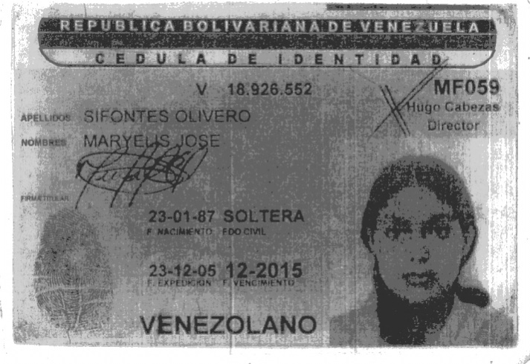
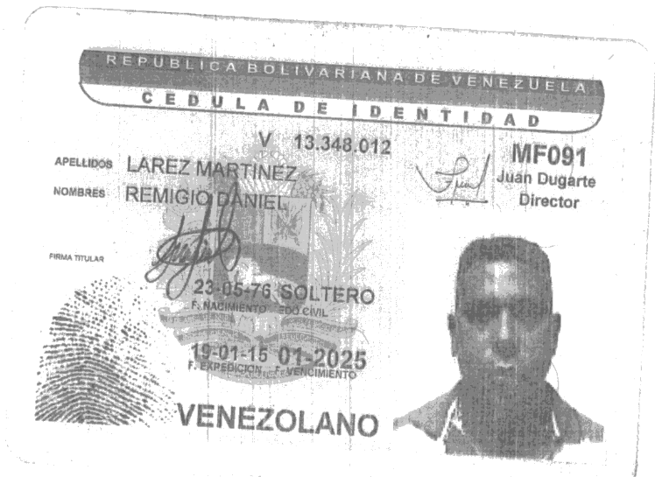



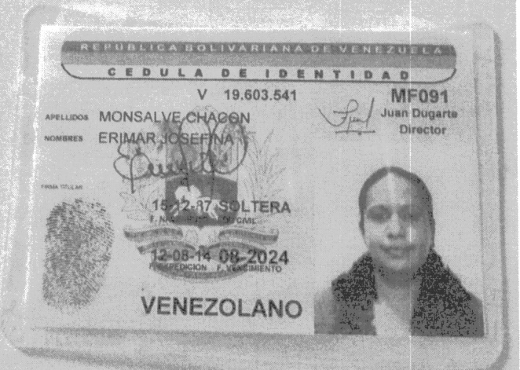



0
 |  |  |  | 2026-08-22

 | Sres.:

 |  |  |  | Atención:
 |  |  |  |  | LUIS BENAVIDES / SOFÍA MORINI

 | Mediante la presente reciba un cordial saludo, y sirva la misma para solicitarles la inscripción en el Seguro Social Obligatorio, al siguiente personal que laboran en la OBRA : "SERVICIO DE MANTENIMIENTO DE INSTRUMENTACION, PANELES DE CONTROL, MULTIPLES Y POZOS INYECTORES DE MACOLLAS DE PIGAS I, PERTENECIENTE A LA GERENCIA DE PLANTAS GAS Y AGUA"

 | LISTADO DE PERSONAL
 | NOMBRE Y APELLIDO | C.I. | Cargo | Direcciòn | Fecha de Ingreso | SUELDO | Nro. Telefónos | Nro. Telefónos | CORREO
1 | BEATRIZ ADRIANA FLORES BARRETO | #N/A | #N/A | #N/A | #N/A | #N/A | #N/A | #N/A | #N/A
2 | MARYELIS JOSÉ SIFONTES OLIVERO | #N/A | #N/A | #N/A | #N/A | #N/A | #N/A | #N/A | #N/A
3 | REMIGIO DANIEL LAREZ MARTINEZ | #N/A | #N/A | #N/A | #N/A | #N/A | #N/A | #N/A | #N/A
4 | SILVA PERAZA ROXI ANNELYS | #N/A | #N/A | #N/A | #N/A | #N/A | #N/A | #N/A | #N/A
5 | ANGEL AQUILES SOTO CHIGUITA | #N/A | #N/A | #N/A | #N/A | #N/A | #N/A | #N/A | #N/A
6 | JENNY DEL CARMEN URBINA SOSA | #N/A | #N/A | #N/A | #N/A | #N/A | #N/A | #N/A | #N/A
7 | CARLOS EDUARDO UGUETO SALAZAR | #N/A | #N/A | #N/A | #N/A | #N/A | #N/A | #N/A | #N/A
8 | ERIMAR JOSEFINA MONSALVE | #N/A | #N/A | #N/A | #N/A | #N/A | #N/A | #N/A | #N/A
9 | YURAINY DEL CARMEN ARTEAGA BRICEÑO | #N/A | #N/A | #N/A | #N/A | #N/A | #N/A | #N/A | #N/A
10 | MOSQUERA MANLIO | #N/A | #N/A | #N/A | #N/A | #N/A | #N/A | #N/A | #N/A
11
12
13
14

 | Sin más a que hacer referencia y esperando una pronta aceptación se despide,

____________________________________
JHONNY VILLARROEL
COORD. LABORAL

Calle Azcue, C.C. Victoria, PB - Loc. 8, Telf.: 0291-6413332 - Fax: 0291-6410663, Maturín – Edo. Monagas

Carta Solicitud de Carnet
Inversiones y Construcciones BALCES, C.A.
RIF: J-30947393-0 / NIT: 0256400634
I
C
B
c.a.

 |  |  | #N/A

 | Sres.
 | PREVENCIÓN Y CONTROL DE PÉRDIDAS DE PDVSA
 | OFICINA DE IDENTIFICACION

 | La presente tiene la finalidad de suministrarle la documentación requerida del personal que labora en la empresa INVERSIONES Y CONSTRUCCIONES BALCES, C.A. para la OBRA: "SERVICIO DE MANTENIMIENTO DE INSTRUMENTACION, PANELES DE CONTROL, MULTIPLES Y POZOS INYECTORES DE MACOLLAS DE PIGAS I, PERTENECIENTE A LA GERENCIA DE PLANTAS GAS Y AGUA", Contrato Nro. 4600057801, Con el objetivo de solicitarles los Carnets Contratista.

 | LISTADO DE PERSONAL ADMINISTRATIVO
 | NOMBRE Y APELLIDO | C.I. | Cargo
1 | LUIS GERALDO BENAVIDES | 10,378,102 | GERENTE ADMINISTRATIVO
2 | SAMIR BALADI CESIN | 11,448,017 | GERENTE DE PROYECTO
3 | NAIROBIS FLORES | 14,012,933 | COORDINADORA SIHOA
4 | ELIANNYS MAITA | 13,589,080 | ASIST. ADMINISTRATIVO
5
6
7
8
9
10
11

 | Sin mas por el momento y agradeciendo toda su gestión, se despide

 | ____________________________________
 | JHONNY VILLARROEL
 | COORDINADOR LABORAL

AV. LUIS DEL VALLE GARCIA C.C. "LA MANTUANA" 2D0. PISO OFIC. 03 MATURIN EDO. MONAGAS.

Permiso de Trabajo


GERENCIA DE RELACIONES LABORALES
CENTRO DE ATENCION INTEGRAL AL CONTRATISTA
RELACIONES LABORALES
DISTRITO NORTE

PERMISO DE TRABAJO

 |  |  | Semanal |  |  | Fin de Semana |  | X | Mensual |  |  |  | Temporal

GERENCIA CONTRATANTE: |  |  |  |  | PLANTA DE GAS Y AGUA

EMPRESA CONTRATISTA: |  |  |  |  | INVERSIONES Y CONSTRUCCIONES BALCES, C.A.

N° DE CONTRATO: |  |  |  | 4600057801

DESCRIPCION DE CONTRATO: |  |  |  |  |  | "SERVICIO DE MANTENIMIENTO DE INSTRUMENTACION, PANELES DE CONTROL, MULTIPLES Y POZOS INYECTORES DE MACOLLAS DE PIGAS I, PERTENECIENTE A LA GERENCIA DE PLANTAS GAS Y AGUA"

LUGAR DE EJECUCION: |  |  |  |  | PLANTA PIGAP II

FECHA DE INICIO: |  |  |  | 22/09/2015 |  |  |  |  |  | FECHA DE CULMINACION: | 22/10/2015

FIRMA Y SELLO |  |  |  |  | UNIDAD CONTRATANTE |  |  | SUPERVISOR S.H.A
EMPRESA CONTRATISTA |  |  |  |  | APROBACIÓN PDVSA |  |  | APROBACIÓN PDVSA
NOMBRE: |  |  |  |  | NOMBRE: |  |  | NOMBRE:
 |  |  |  |  | EXT: |  |  | EXT:

RELACIONES LABORALES |  |  |  |  | CUSTODIO DE PLANTA |  |  | PREVENCIÓN Y CONTROL DE PERDIDAS
APROBACIÓN PDVSA |  |  |  |  | APROBACIÓN PDVSA |  |  | APROBACIÓN PDVSA
NOMBRE: |  |  |  |  | NOMBRE: |  |  | NOMBRE:
EXT: |  |  |  |  | EXT: |  |  | EXT:

NOTA: |  | Relaciones Laborales Autoriza a laborar en la (s) actividad (es) solo a Trabajador (es) Registrado (s) según lista Anexa firmada y sellada por este departamento.

Inversiones y Construcciones BALCES, C.A.
RIF: J-30947393-0 / NIT: 0256400634
I
C
B
c.a.

 | LISTADO DE PERSONAL ADMINISTRATIVO

 | NOMBRE Y APELLIDO |  |  |  |  |  | C.I. |  | Cargo
 | SAMIR BALADI CESIN |  |  |  |  |  | 11,448,017 |  | GERENTE DE PROYECTO
 | LUIS GERALDO BENAVIDES |  |  |  |  |  | 10,378,102 |  | GERENTE ADMINISTRATIVO
 | NAIROBIS FLORES |  |  |  |  |  | 14,012,933 |  | COORDINADORA SIHOA
 | RAMIREZ MERCE MARCOLINA |  |  |  |  |  | 24,126,974 |  | TEC. INTRUMENTACION
 | JHONNY VILLARROEL |  |  |  |  |  | 9,894,120 |  | RELACIONES LABORALES
 | DERWYS NAVAS |  |  |  |  |  | 18,084,396 |  | PLANIFICADOR
 | EMAN BRITO |  |  |  |  |  | 14,994,920 |  | SUPERVISOR
 | JOSE GREGORIO RAMIREZ |  |  |  |  |  | 16,517,503 |  | TEC. INSTRUMENTISTA
 | LISEHT RAMIREZ |  |  |  |  |  | 17,041,026 |  | TEC. INSTRUMENTISTA
 | WILLIANS CARRERA |  |  |  |  |  | 27,121,462 |  | TEC. INSTRUMENTISTA

Inversiones y Construcciones BALCES, C.A.
RIF: J-30947393-0 / NIT: 0256400634
I
C
B
c.a.

 | LISTADO DE PERSONAL DE CAMPOS

 | NOMBRE Y APELLIDO |  |  |  |  |  | C.I. |  | Cargo
 | LUIS MANUEL ZABALA |  |  |  |  |  | #N/A |  | #N/A
 | ORLANDO JOSE FUENTES CUBERO |  |  |  |  |  | #N/A |  | #N/A
 | EDUARDO INOCENCIO MENDOZA MOSCU |  |  |  |  |  | #N/A |  | #N/A
 | JOSE TAMARA |  |  |  |  |  | #N/A |  | #N/A
 | RONALD BECERRA |  |  |  |  |  | #N/A |  | #N/A
 | YEDRA FERNANDO |  |  |  |  |  | #N/A |  | #N/A
 | VICTOR GUZMAN |  |  |  |  |  | #N/A |  | #N/A
 | ZAMBRANO LUIS |  |  |  |  |  | #N/A |  | #N/A
 | ADELSO DE JESUS VILLALOBOS BRAVO |  |  |  |  |  | #N/A |  | #N/A
 | PEDRO PABLO CAMPOS LISBOA |  |  |  |  |  | #N/A |  | #N/A
 | SEHAIR SHUMER BELLO CANELON |  |  |  |  |  | #N/A |  | #N/A
 | JESUS DOMINGO GIRALDET |  |  |  |  |  | #N/A |  | #N/A
 | MARIO GUTIERREZ |  |  |  |  |  | #N/A |  | #N/A
 | MAURO BRITO |  |  |  |  |  | #N/A |  | #N/A
 | RAMÓN LEONETT |  |  |  |  |  | #N/A |  | #N/A
 | ANGEL ENRIQUE BETANCOURT CASTRO |  |  |  |  |  | #N/A |  | #N/A
 | OSWALDO JOSE CAMPOS |  |  |  |  |  | #N/A |  | #N/A
 | ALEXANDER CAMPOS |  |  |  |  |  | #N/A |  | #N/A
 | DANNY FRANCISCO LOPEZ PEREZ |  |  |  |  |  | #N/A |  | #N/A
 | CARLOS ASTUDILLO |  |  |  |  |  | #N/A |  | #N/A
 | EUGENIO VILLARROEL |  |  |  |  |  | #N/A |  | #N/A
 | RICARDO HUMBERTO JOSE |  |  |  |  |  | #N/A |  | #N/A

Inversiones y Construcciones BALCES, C.A.
RIF: J-30947393-0 / NIT: 0256400634
I
C
B
c.a.

 | LISTADO TECNICO DE TRATAMIENTO TERMICO
 | NOMBRE Y APELLIDO |  |  |  |  |  | C.I. |  | Cargo
 | ELVIS GUILLERMO ROMERO CUAURO |  |  |  |  |  | 15,727,084 |  | SUPERVISOR DE TRATAMIENTO TERMICO
 | LAURA ANDREINA ROMERO CUAURO |  |  |  |  |  | 18,155,964 |  | SUPERVISOR DE TRATAMIENTO TERMICO
 | ARMANDO JOSE REVILLA GOMEZ |  |  |  |  |  | 9,923,816 |  | TECNICO NIVEL II
 | SEGUNDO REMIGIO PAZ |  |  |  |  |  | 13,839,835 |  | TECNICO NIVEL II

 | LISTADO DE VEHICULO Y EQUIPOS DEL PERSONAL TECNICO
 | DESCRIPCION |  |  |  |  |  |  |  |  |  |  | PLACA
 | CAMIONETA MARCA: JEEP MODELO: GRAND CHEROKEE TIPO: SPORT WAGON COLOR: NEGRO AÑO: 2009 |  |  |  |  |  |  |  |  |  |  | AA406RD
 | CAMIONETA MARCA: FORD MODELO: F-150 TIPO: PICK UP D/CABINA COLOR: GRIS AÑO: 2006 |  |  |  |  |  |  |  |  |  |  | A09BG9F
 | CAMION MARCA: FORD MODELO: F-350 4X4/F-350 TIPO: PLATF/BARANDA COLOR: PLATA AÑO: 2008 |  |  |  |  |  |  |  |  |  |  | 24YGBM
 | CAMION MARCA: CHEVROLET MODELO: C3500 CHASSIS C TIPO: PLATFORMA COLOR: BLANCO AÑO: 2005 |  |  |  |  |  |  |  |  |  |  | 32KFAJ

Inversiones y Construcciones BALCES, C.A.
RIF: J-30947393-0 / NIT: 0256400634
I
C
B
c.a.

 | LISTADO DE VEHICULO Y EQUIPOS

 | DESCRIPCION |  |  |  |  |  |  |  | SERIAL MOTOR |  |  | PLACA
 | Marca: FORD; Modelo: AUTO/EXPLORER; Tipo: CAMIONETA; Color: GRIS; AÑO: 2007 |  |  |  |  |  |  |  | 1FMEU51847UA22643 |  |  | AB215HP
 | Marca: FORD; Modelo: PICK-UP; Tipo: CAMIONETA; Color: BLANCO; AÑO: 1994 |  |  |  |  |  |  |  | AJF1RP14839 |  |  | A89BC9F
 | Marca: MITSUBISHI; Modelo: CANTER; Tipo: CAMION; Color: BLANCO; AÑO: -- |  |  |  |  |  |  |  | 8X3FE85P7D000367 |  |  | A4BK3N

 | PERSONAL SISDEM
 | NOMBRE Y APELLIDO |  |  |  |  |  | C.I. |  | Cargo
 | BRITO JOSE GABRIEL |  |  |  |  |  | #N/A |  | #N/A
 | CARVAJAL MANUEL FELIPE |  |  |  |  |  | #N/A |  | #N/A
 | DIAZ RENGEL YUNIOR JOSE |  |  |  |  |  | #N/A |  | #N/A
 | RONDON MARCANO OSWALDO ANTONIO |  |  |  |  |  | #N/A |  | #N/A

C.I.







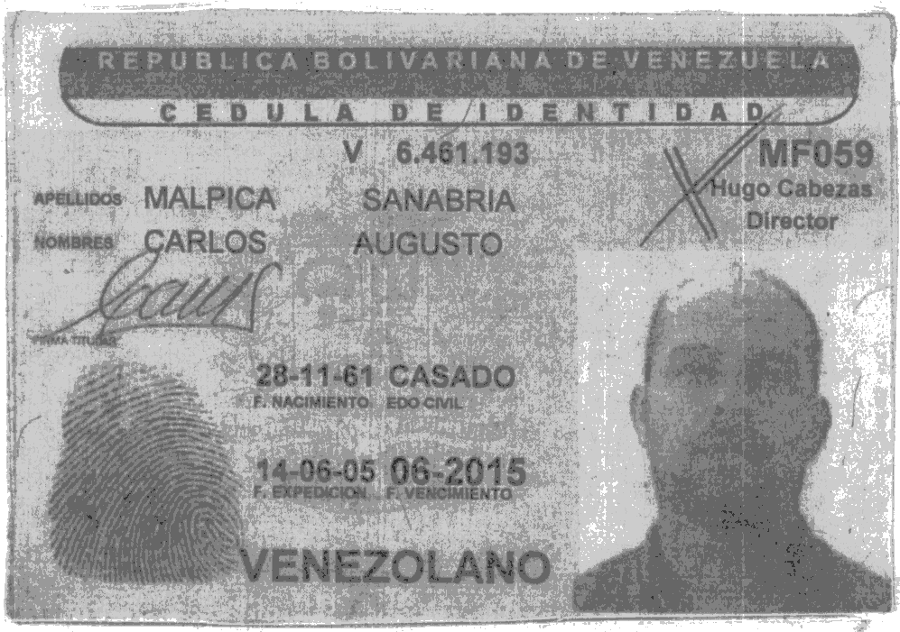

















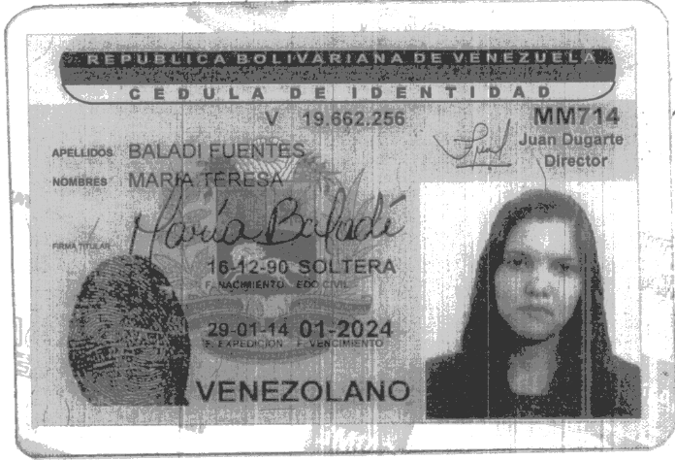

Cuenta Venezuela
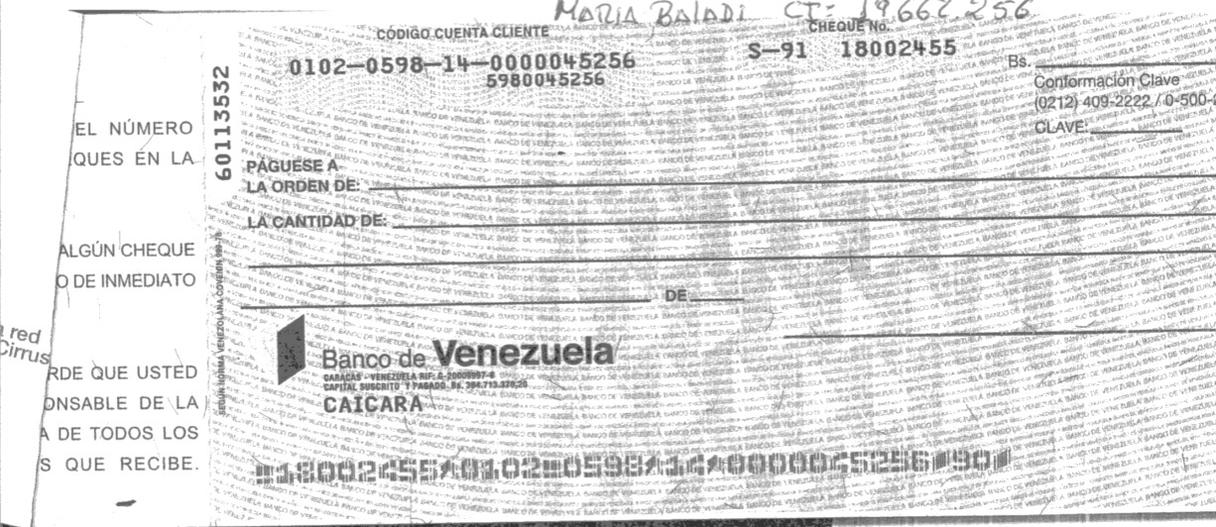

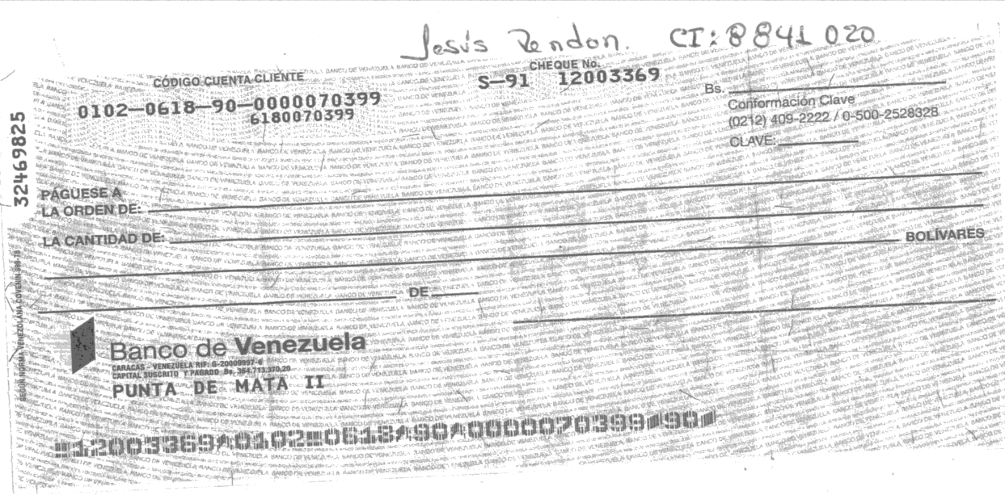

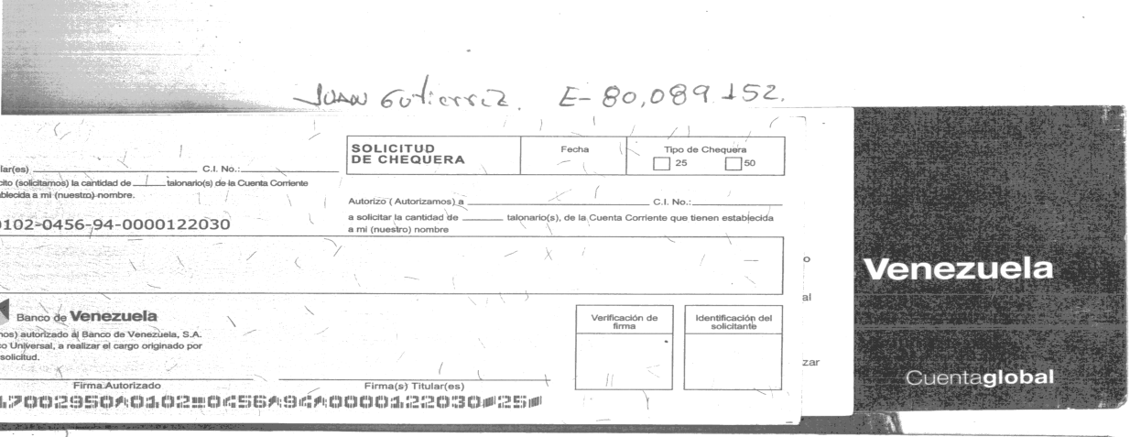

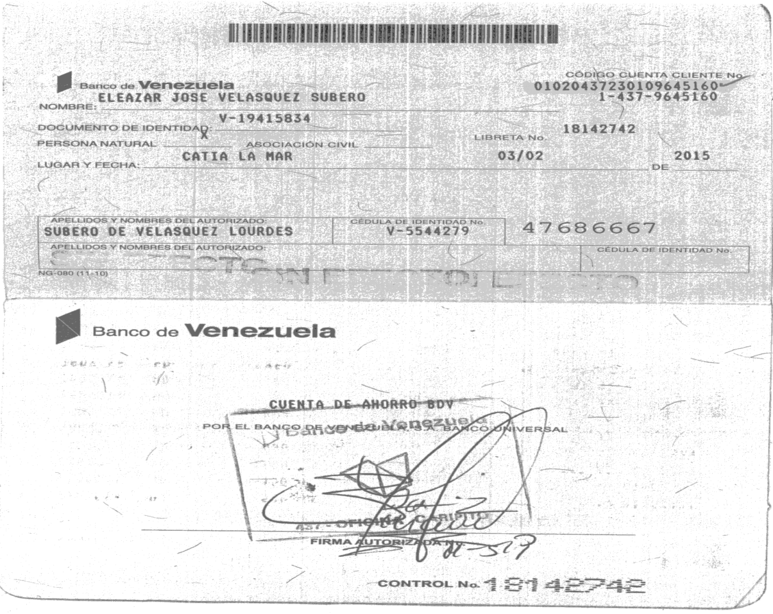

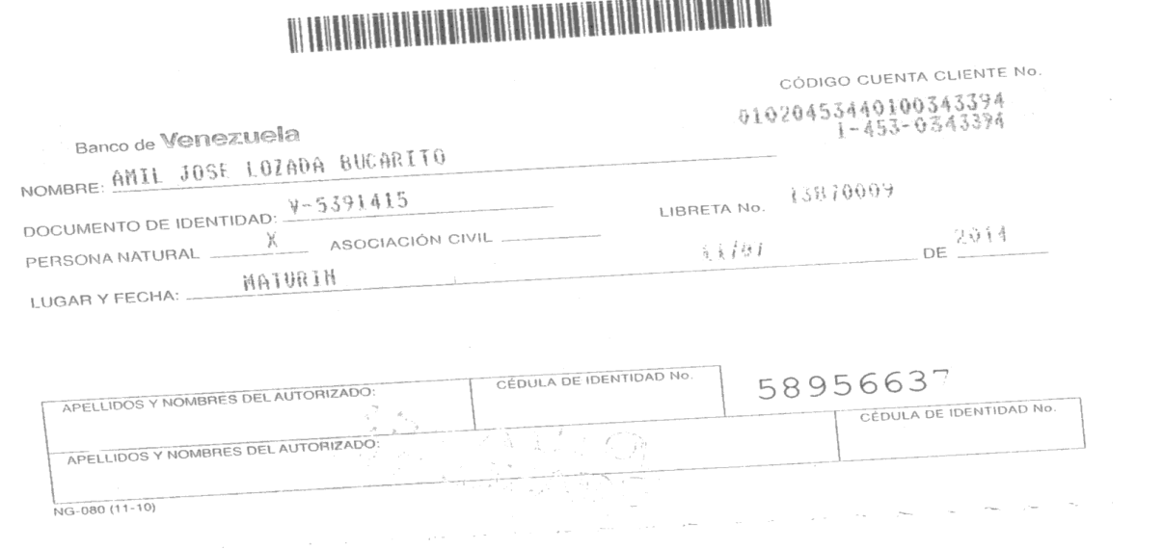

Constancia de SSO


Constancia de Trabajo Mensual
 |  |  |  |  |  |  |  |  |  | AUTORIZA: | JHONNY VILLARROEL
 | Empresa: |  | FRIOMAX C.A |  |  |  |  |  |  | CARGO: | COORDINADOR LABORAL
 |  | Nombre del Trabajador: | SOFIA ALEJANDRA MORINI CABEZA | 1 | Enero | 5
 |  |  | 19,381,830 | 2 | Febrero | 3 | Marzo
 |  |  | 2014-03-05 | 3 | Marzo
 |  |  | COORDINADORA DE RELACIONES LABORALES | 4 | Abril | 2014
 |  |  | 12,000.00 | 5 | Mayo
 |  |  | 2015-07-30 | 6 | Junio | 0
 |  |  |  | 7 | Julio | 1
 |  |  |  | 8 | Agosto | 1900
 |  |  |  | 9 | Septiembre | 22 | Veintidos | Veintidos | Veintidos
 |  |  |  | 10 | Octubre | 8 | Agosto | Agosto
 |  |  |  | 11 | Noviembre
 |  |  |  | 12 | Diciembre

Inversiones y Construcciones BALCES, C.A.
RIF: J-30947393-0 / NIT: 0256400634
I
C
B
c.a.

CONSTANCIA DE TRABAJO

Por medio de la presente se hace constar que el ciudadano(a): SOFIA ALEJANDRA MORINI CABEZA, Titular de la Cedula de Identidad: V- 19.381.830, presta sus servicio en esta empresa, desde el 5 de Marzo del 2014, devengando un Salario Básico Mensual de Bs.S12.000,00. Desempeñando el cargo de COORDINADORA DE RELACIONES LABORALES.

Constancia que se expide a solicitud de la parte interesada, a los Veintidos (22) días del mes de Agosto de 2026.

_____________________
JHONNY VILLARROEL
COORDINADOR LABORAL

AV. LUIS DEL VALLE GARCIA C.C. "LA MANTUANA" 2D0. PISO OFIC. 03 MATURIN EDO. MONAGAS.

Inversiones y Construcciones BALCES, C.A.
RIF: J-30947393-0 / NIT: 0256400634
I
C
B
c.a.

CONSTANCIA DE TRABAJO

Por medio de la presente se hace constar que el ciudadano(a): SOFIA ALEJANDRA MORINI CABEZA, Titular de la Cedula de Identidad: V- 19.381.830, prestó sus servicio en esta empresa desde el 5 de Marzo del 2014 hasta el 30 de Julio del 2015, devengando un Salario Básico Mensual de Bs.F. 12.000,00, desempeñando el cargo de COORDINADORA DE RELACIONES LABORALES.

Constancia que se expide a solicitud de la parte interesada, a los Veintidos (22) días del mes de Agosto de 2026.

_____________________
JHONNY VILLARROEL
COORDINADOR LABORAL

AV. LUIS DEL VALLE GARCIA C.C. "LA MANTUANA" 2D0. PISO OFIC. 03 MATURIN EDO. MONAGAS.

